1_Correlacao
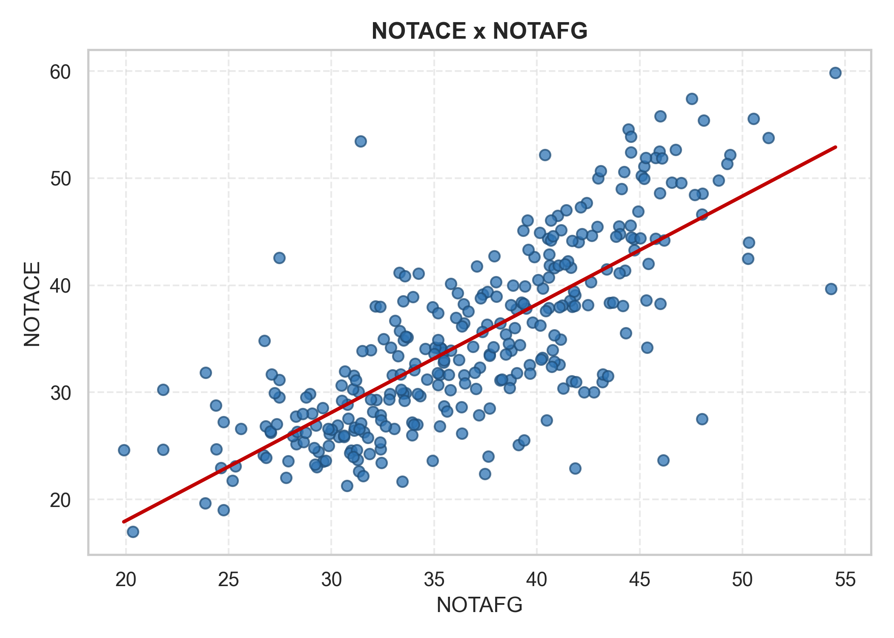
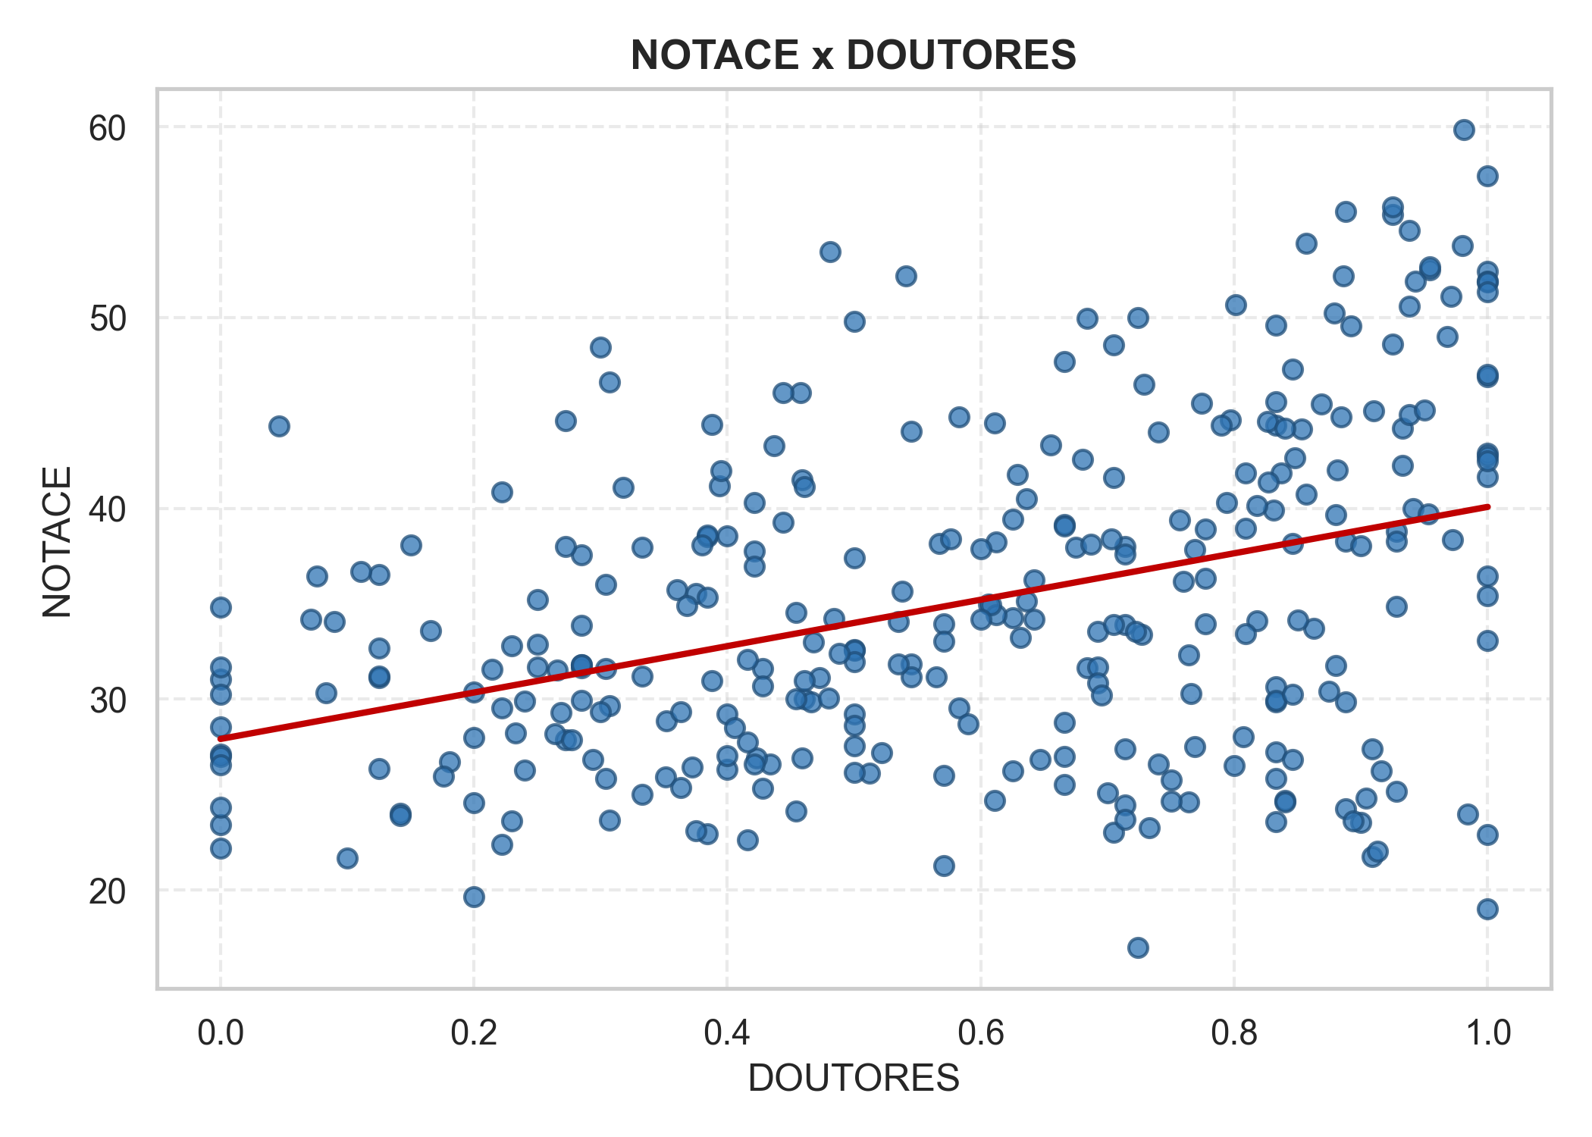
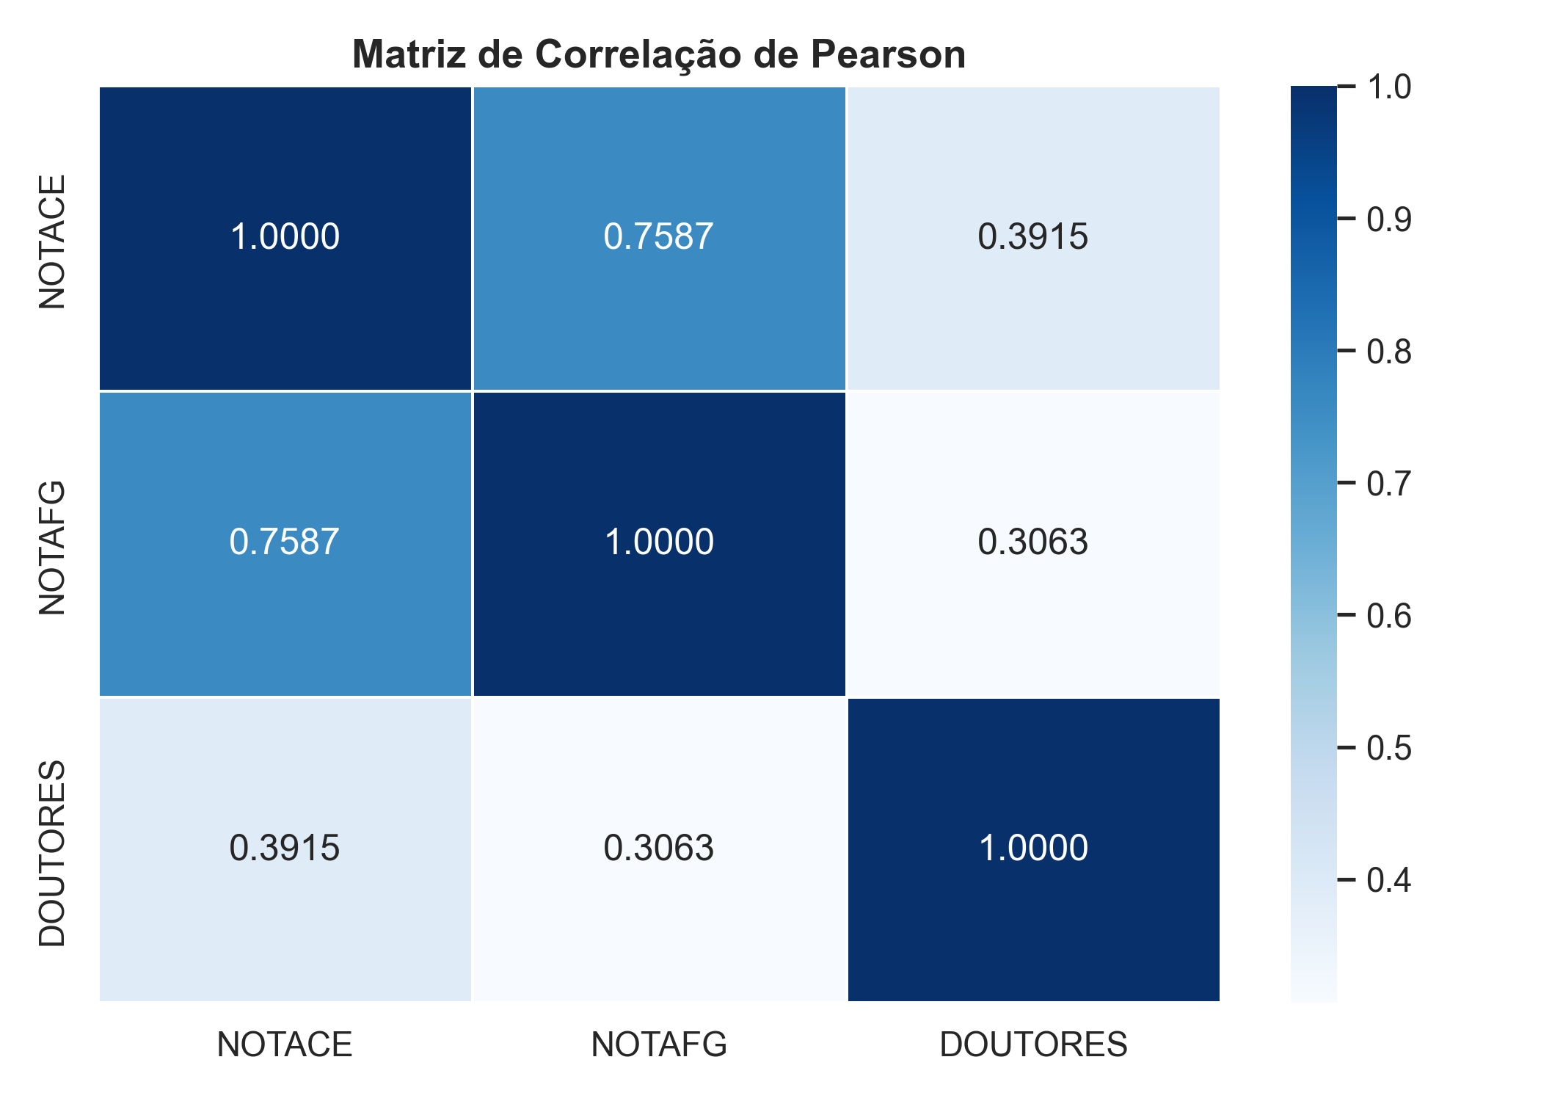
 | NOTACE | NOTAFG | DOUTORES
NOTACE | 1 | 0.7587 | 0.3915
NOTAFG | 0.7587 | 1 | 0.3063
DOUTORES | 0.3915 | 0.3063 | 1

3_Residuos
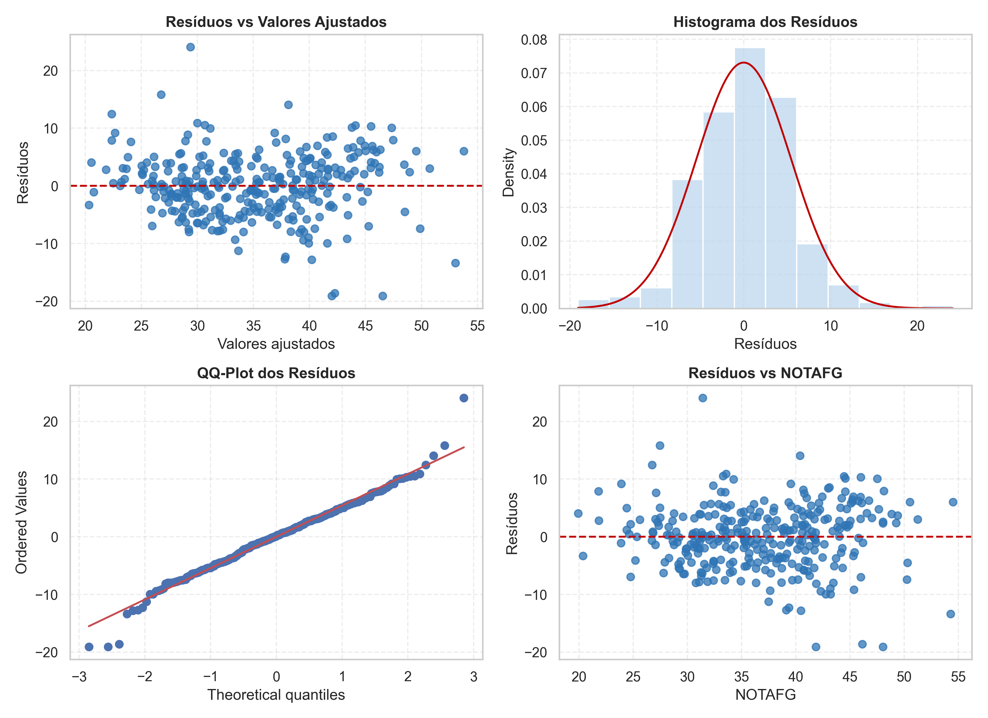
Id | NOTAFG | DOUTORES | NOTACE Real | NOTACE Previsto | Residuo
1 | 38.8410 | 0.9410 | 39.9800 | 38.8529 | 1.1271
2 | 41.7210 | 0.7140 | 38 | 40.3187 | -2.3187
3 | 45.0890 | 0.8790 | 50.2150 | 44.3802 | 5.8348
4 | 39.8690 | 0.8480 | 42.6640 | 39.3108 | 3.3532
5 | 44.1220 | 0.9680 | 48.9900 | 43.9578 | 5.0322
6 | 43.9970 | 0.7740 | 45.5200 | 42.7825 | 2.7375
7 | 44.5510 | 0.8330 | 45.6000 | 43.6243 | 1.9757
8 | 45.2220 | 0.9710 | 51.0980 | 45.0068 | 6.0912
9 | 44.5700 | 1 | 52.4070 | 44.5528 | 7.8542
10 | 48.1150 | 0.9250 | 55.4030 | 47.4718 | 7.9312
11 | 48.0430 | 0.7050 | 48.5460 | 46.2045 | 2.3415
12 | 40.5290 | 0.8330 | 44.3410 | 39.8486 | 4.4924
13 | 39.4750 | 0.7690 | 37.8520 | 38.5101 | -0.6581
14 | 32.5450 | 0.6060 | 34.9980 | 31.1156 | 3.8824
15 | 39.5710 | 0.6550 | 43.3410 | 37.9786 | 5.3624
16 | 36.8860 | 0.6250 | 34.2860 | 35.2944 | -1.0084
17 | 40.6250 | 0.8370 | 41.8410 | 39.9605 | 1.8805
18 | 46.5500 | 0.8330 | 49.6000 | 45.5009 | 4.0991
19 | 39.3380 | 0.9100 | 45.1140 | 39.1504 | 5.9636
20 | 42.4250 | 0.6660 | 47.6750 | 40.7178 | 6.9572
21 | 42.1240 | 0.8460 | 47.2860 | 41.4168 | 5.8692
22 | 34.9160 | 0.6750 | 37.9440 | 33.7177 | 4.2263
23 | 37.3650 | 0.6660 | 39.1370 | 35.9677 | 3.1693
24 | 41 | 0.7290 | 46.5000 | 39.7236 | 6.7764
25 | 35.2700 | 0.2850 | 31.6500 | 31.9233 | -0.2733
26 | 37.0650 | 0.6290 | 41.7760 | 35.4843 | 6.2917
27 | 36.4430 | 1 | 36.4600 | 36.9234 | -0.4634
28 | 44.7110 | 0.0460 | 44.3310 | 39.4830 | 4.8480
29 | 45.9610 | 0.9540 | 52.4940 | 45.6078 | 6.8862
30 | 44.9140 | 1 | 46.9140 | 44.8758 | 2.0382
31 | 45.7760 | 1 | 51.9110 | 45.6850 | 6.2260
32 | 41.6540 | 1 | 41.6530 | 41.8154 | -0.1624
33 | 41.4140 | 1 | 47.0140 | 41.5901 | 5.4239
34 | 45.2170 | 0.6840 | 49.9510 | 43.4371 | 6.5139
35 | 27.4620 | 0.5650 | 31.1620 | 26.1203 | 5.0417
36 | 45.3640 | 0.6420 | 34.1700 | 43.3460 | -9.1760
37 | 35.7000 | 0.6840 | 31.6600 | 34.5028 | -2.8428
38 | 37.9960 | 0.4210 | 40.2900 | 35.2240 | 5.0660
39 | 41.0850 | 0.5000 | 32.6140 | 38.5547 | -5.9407
40 | 41.8500 | 0.6660 | 39.0830 | 40.1781 | -1.0951
41 | 33.2940 | 0.3940 | 41.1880 | 30.6627 | 10.5253
42 | 39.5450 | 0.4580 | 46.0660 | 36.8799 | 9.1861
43 | 32.8950 | 0.0710 | 34.1760 | 28.5268 | 5.6492
44 | 43.5400 | 0.9720 | 38.3450 | 43.4332 | -5.0882
45 | 34.3290 | 0.3070 | 29.6700 | 31.1599 | -1.4899
46 | 42.0250 | 0.5450 | 44.0250 | 39.6825 | 4.3425
47 | 42.7780 | 0.4610 | 30.0070 | 39.9313 | -9.9243
48 | 37.1830 | 0.2720 | 27.8830 | 33.6483 | -5.7653
49 | 23.8800 | 0.5450 | 31.8460 | 22.6485 | 9.1975
50 | 35.2100 | 0.8180 | 34.1100 | 34.7735 | -0.6635
51 | 37.5800 | 0.7770 | 36.3280 | 36.7748 | -0.4468
52 | 27.4720 | 0.5830 | 29.5550 | 26.2278 | 3.3272
53 | 34.2040 | 0.8880 | 29.8600 | 34.2108 | -4.3508
54 | 46 | 0.8880 | 38.2820 | 45.2845 | -7.0025
55 | 29.3620 | 0.7140 | 24.4780 | 28.7164 | -4.2384
56 | 30.3550 | 0.8330 | 25.8330 | 30.2975 | -4.4645
57 | 37.6890 | 0.6920 | 33.5570 | 36.4136 | -2.8566
58 | 41.6000 | 0.4000 | 38.5760 | 38.4928 | 0.0832
59 | 40.3940 | 0.5410 | 52.1770 | 38.1296 | 14.0474
60 | 32.4310 | 0 | 23.4260 | 27.7040 | -4.2780
61 | 29.5760 | 0 | 28.5320 | 25.0238 | 3.5082
62 | 41.7920 | 0.6250 | 39.4150 | 39.9000 | -0.4850
63 | 27.0950 | 0.2500 | 31.6850 | 24.0580 | 7.6270
64 | 31.8530 | 0.8880 | 24.2400 | 32.0037 | -7.7637
65 | 29.1700 | 0.9040 | 24.8030 | 29.5723 | -4.7693
66 | 29.6070 | 0.9000 | 23.5620 | 29.9607 | -6.3987
67 | 28.2890 | 0.9280 | 25.1910 | 28.8761 | -3.6851
68 | 27.0530 | 0.9160 | 26.2590 | 27.6503 | -1.3913
69 | 30.7820 | 0.3520 | 28.8540 | 28.0755 | 0.7785
70 | 32.9710 | 0.3040 | 31.6170 | 29.8687 | 1.7483
71 | 32.8570 | 0.4660 | 29.8710 | 30.6451 | -0.7741
72 | 25.6020 | 0.4340 | 26.6210 | 23.6598 | 2.9612
73 | 31.3090 | 0.4800 | 30.0750 | 29.2682 | 0.8068
74 | 35.1610 | 0.2850 | 31.8230 | 31.8210 | 0.0020
75 | 29.2370 | 0.4230 | 26.9330 | 27.0122 | -0.0792
76 | 32.1790 | 0.2690 | 29.3120 | 28.9343 | 0.3777
77 | 36.4470 | 0.4280 | 31.6040 | 33.8080 | -2.2040
78 | 28.1240 | 0.3510 | 25.9240 | 25.5748 | 0.3492
79 | 29.9080 | 0.5120 | 26.1340 | 28.1275 | -1.9935
80 | 33.0660 | 0.4210 | 26.6150 | 30.5959 | -3.9809
81 | 28.6380 | 0.3630 | 25.3690 | 26.1227 | -0.7537
82 | 33.6090 | 0.2850 | 29.9320 | 30.3640 | -0.4320
83 | 30.9690 | 0.2000 | 24.5970 | 27.4221 | -2.8251
84 | 40.8510 | 0.2500 | 32.8580 | 36.9717 | -4.1137
85 | 31.0970 | 0.2140 | 31.5860 | 27.6186 | 3.9674
86 | 32.0120 | 0.2640 | 28.1860 | 28.7503 | -0.5643
87 | 30.6140 | 0.3040 | 25.8680 | 27.6560 | -1.7880
88 | 31.1080 | 0.3720 | 26.4280 | 28.4906 | -2.0626
89 | 33.9300 | 0.5220 | 27.2020 | 31.9577 | -4.7557
90 | 30.2970 | 0.4590 | 26.9160 | 28.2036 | -1.2876
91 | 31.5840 | 0.2400 | 26.2790 | 28.2176 | -1.9386
92 | 40.8370 | 0.7050 | 41.6100 | 39.4397 | 2.1703
93 | 37.2110 | 0.7640 | 32.3020 | 36.3575 | -4.0555
94 | 32.1500 | 0.9000 | 38.0420 | 32.3480 | 5.6940
95 | 30.4800 | 0.8330 | 30.6680 | 30.4149 | 0.2531
96 | 31.9240 | 0.5710 | 33.9430 | 30.3418 | 3.6012
97 | 42.9870 | 0.7240 | 50 | 41.5617 | 8.4383
98 | 30.8170 | 0.5000 | 27.5500 | 28.9154 | -1.3654
99 | 41.2330 | 0.6870 | 38.1000 | 39.7133 | -1.6133
100 | 37.6930 | 0.8090 | 33.4290 | 37.0554 | -3.6264
101 | 41.8500 | 1 | 22.9250 | 41.9994 | -19.0744
102 | 41.0890 | 0.3330 | 37.9510 | 37.6478 | 0.3032
103 | 38.7150 | 0.5450 | 31.1530 | 36.5752 | -5.4222
104 | 39.6450 | 0.5000 | 32.5450 | 37.2028 | -4.6578
105 | 38.4860 | 1 | 35.4300 | 38.8414 | -3.4114
106 | 30.0180 | 0.8000 | 26.5370 | 29.8012 | -3.2642
107 | 37.6330 | 0.1420 | 24.0330 | 33.3618 | -9.3288
108 | 36.1400 | 0.4440 | 39.2800 | 33.6071 | 5.6729
109 | 38.2080 | 0.4730 | 31.1500 | 35.7066 | -4.5566
110 | 35.3570 | 0.0900 | 34.0640 | 30.9416 | 3.1224
111 | 38.9930 | 0.4210 | 37.7730 | 36.1600 | 1.6130
112 | 38.2200 | 0.0760 | 36.4400 | 33.5530 | 2.8870
113 | 30.9000 | 0 | 24.3530 | 26.2667 | -1.9137
114 | 33.2500 | 0.7270 | 33.4120 | 32.4373 | 0.9747
115 | 36.2000 | 0.5710 | 33.0530 | 34.3560 | -1.3030
116 | 40.6000 | 1 | 42.9000 | 40.8259 | 2.0741
117 | 38.2930 | 0.3330 | 31.1900 | 35.0230 | -3.8330
118 | 33.3210 | 0.3600 | 35.7340 | 30.5026 | 5.2314
119 | 40.2650 | 0.6310 | 33.2250 | 38.4992 | -5.2742
120 | 34.1660 | 0.6660 | 26.9880 | 32.9645 | -5.9765
121 | 39.1060 | 0.7000 | 25.1060 | 37.7875 | -12.6815
122 | 38.7570 | 0.7140 | 33.9000 | 37.5362 | -3.6362
123 | 36.3400 | 0.7600 | 36.1880 | 35.5180 | 0.6700
124 | 39.1750 | 0.6120 | 34.4210 | 37.3724 | -2.9514
125 | 35.4820 | 0.5900 | 28.7190 | 33.7855 | -5.0665
126 | 24.6210 | 0.3840 | 22.9500 | 22.4662 | 0.4838
127 | 25.3350 | 0.3750 | 23.1210 | 23.0874 | 0.0336
128 | 35.6240 | 0.2330 | 28.2430 | 31.9721 | -3.7291
129 | 35.4300 | 0.8630 | 33.7300 | 35.2254 | -1.4954
130 | 24.7600 | 0.8330 | 27.2260 | 25.0451 | 2.1809
131 | 31.0520 | 0.7660 | 30.2800 | 30.5865 | -0.3065
132 | 41.1500 | 0.6080 | 34.9380 | 39.2046 | -4.2666
133 | 41.7030 | 0.8530 | 44.1560 | 41.0598 | 3.0962
134 | 43.3940 | 0.4590 | 41.5050 | 40.4987 | 1.0063
135 | 36.9720 | 0.5350 | 31.8630 | 34.8844 | -3.0214
136 | 35.3120 | 0.8500 | 34.1670 | 35.0437 | -0.8767
137 | 39.4170 | 0.8310 | 39.9170 | 38.7938 | 1.1232
138 | 44.5880 | 0.6110 | 44.4600 | 42.4485 | 2.0115
139 | 34.5750 | 0.5350 | 34.0800 | 32.6341 | 1.4459
140 | 31.2000 | 0.1250 | 31.1470 | 27.2300 | 3.9170
141 | 38.7410 | 0.5670 | 38.1470 | 36.7196 | 1.4274
142 | 47.5300 | 1 | 57.4260 | 47.3316 | 10.0944
143 | 44.4510 | 0.9380 | 54.5800 | 44.1030 | 10.4770
144 | 45.3060 | 0.9430 | 51.8930 | 44.9330 | 6.9600
145 | 40.2920 | 0.9530 | 39.7170 | 40.2805 | -0.5635
146 | 44.5750 | 0.8570 | 53.8930 | 43.7777 | 10.1153
147 | 43.7080 | 0.7030 | 38.4040 | 42.1241 | -3.7201
148 | 44.2820 | 0.8270 | 41.3950 | 43.3391 | -1.9441
149 | 40.6840 | 0.9330 | 44.1900 | 40.5394 | 3.6506
150 | 54.5220 | 0.9810 | 59.8450 | 53.7919 | 6.0531
151 | 40.1420 | 0.9380 | 44.9150 | 40.0579 | 4.8571
152 | 51.2620 | 0.9800 | 53.7620 | 50.7260 | 3.0360
153 | 49.4000 | 0.8860 | 52.1750 | 48.4655 | 3.7095
154 | 40.7520 | 0.7770 | 33.9690 | 39.7526 | -5.7836
155 | 43.0960 | 0.8010 | 50.6530 | 42.0839 | 8.5691
156 | 45.4280 | 0.8810 | 42.0040 | 44.7094 | -2.7054
157 | 45.9830 | 0.9250 | 48.6070 | 45.4703 | 3.1367
158 | 46.0070 | 0.9250 | 55.8050 | 45.4929 | 10.3121
159 | 44.2380 | 0.9380 | 50.5970 | 43.9031 | 6.6939
160 | 42.9250 | 0.8690 | 45.4840 | 42.2942 | 3.1898
161 | 33.9650 | 0.7770 | 38.9060 | 33.3811 | 5.5249
162 | 40.6870 | 0.4440 | 46.0500 | 37.8757 | 8.1743
163 | 37.6000 | 0.7570 | 39.3810 | 36.6845 | 2.6965
164 | 44.0240 | 0.8840 | 44.7830 | 43.4077 | 1.3753
165 | 46.7360 | 0.9540 | 52.6370 | 46.3354 | 6.3016
166 | 47.0100 | 0.8920 | 49.5390 | 46.2545 | 3.2845
167 | 41.1690 | 0.9500 | 45.1620 | 41.0874 | 4.0746
168 | 40.5700 | 0.8570 | 40.7580 | 40.0180 | 0.7400
169 | 35.8120 | 0.8180 | 40.1270 | 35.3386 | 4.7884
170 | 41.0490 | 0.8090 | 41.8600 | 40.2059 | 1.6541
171 | 27.4570 | 0.6800 | 42.5850 | 26.7427 | 15.8423
172 | 54.3000 | 0.8800 | 39.6600 | 53.0327 | -13.3727
173 | 46.0770 | 1 | 51.8470 | 45.9676 | 5.8794
174 | 37.9290 | 1 | 42.7330 | 38.3185 | 4.4145
175 | 42.6200 | 0.7940 | 40.3130 | 41.5989 | -1.2859
176 | 41.4970 | 0.9330 | 42.2430 | 41.3026 | 0.9404
177 | 50.3080 | 0.7400 | 44 | 48.5217 | -4.5217
178 | 35.1900 | 0.5000 | 37.4000 | 33.0206 | 4.3794
179 | 39.7880 | 0.1250 | 36.5220 | 35.2922 | 1.2298
180 | 43.1830 | 0.3880 | 30.9660 | 39.9135 | -8.9475
181 | 34.9300 | 0.2300 | 23.6340 | 31.3042 | -7.6702
182 | 31.9130 | 0.3630 | 29.3260 | 29.1972 | 0.1288
183 | 41.3560 | 0.3950 | 41.9590 | 38.2365 | 3.7225
184 | 33.5160 | 0.9280 | 34.8610 | 33.7830 | 1.0780
185 | 48.0310 | 0.3070 | 46.6240 | 44.0229 | 2.6011
186 | 29.8570 | 0.3330 | 25.0070 | 27.1035 | -2.0965
187 | 39.3660 | 0.6660 | 25.5500 | 37.8461 | -12.2961
188 | 36.4350 | 0.6120 | 38.2450 | 34.8001 | 3.4449
189 | 31.1220 | 0.1810 | 26.7100 | 27.4622 | -0.7522
190 | 42.6650 | 0.7970 | 44.6460 | 41.6575 | 2.9885
191 | 28.9520 | 0.8330 | 29.8570 | 28.9804 | 0.8766
192 | 42.3000 | 0.4540 | 30.0250 | 39.4444 | -9.4194
193 | 43.2140 | 0.6920 | 31.6710 | 41.6003 | -9.9293
194 | 30.6110 | 0.1760 | 25.9610 | 26.9552 | -0.9942
195 | 32.4000 | 0.2770 | 27.8570 | 29.1854 | -1.3284
196 | 28.3420 | 0.4000 | 26.3330 | 26.0466 | 0.2864
197 | 35.2660 | 0.2940 | 26.8330 | 31.9686 | -5.1356
198 | 35.0370 | 0.6000 | 34.1870 | 33.4223 | 0.7647
199 | 40.0460 | 0.6360 | 40.4920 | 38.3209 | 2.1711
200 | 24.3830 | 0.6660 | 28.7830 | 23.7805 | 5.0025
201 | 40.5810 | 0.6000 | 37.8720 | 38.6268 | -0.7548
202 | 38.6620 | 0.8750 | 30.4070 | 38.3249 | -7.9179
203 | 39.6590 | 0.8800 | 31.7640 | 39.2882 | -7.5242
204 | 44.3150 | 0.3750 | 35.5270 | 40.9053 | -5.3783
205 | 31.4360 | 0 | 27.1150 | 26.7699 | 0.3451
206 | 50.2570 | 1 | 42.4850 | 49.8916 | -7.4066
207 | 35.8000 | 0.7050 | 33.9000 | 34.7112 | -0.8112
208 | 34 | 0 | 27 | 29.1769 | -2.1769
209 | 46.1500 | 0.3070 | 23.6500 | 42.2571 | -18.6071
210 | 33.5750 | 0.2220 | 40.8750 | 29.9885 | 10.8865
211 | 45.0200 | 0.3880 | 44.3900 | 41.6380 | 2.7520
212 | 34.6520 | 0.1250 | 31.2100 | 30.4707 | 0.7393
213 | 28.7620 | 0.2220 | 29.5370 | 25.4702 | 4.0668
214 | 30.6440 | 0.5000 | 31.9770 | 28.7530 | 3.2240
215 | 30.7610 | 0.5710 | 21.2760 | 29.2500 | -7.9740
216 | 42.4750 | 0.8460 | 38.1660 | 41.7463 | -3.5803
217 | 31.7690 | 0.7500 | 25.7800 | 31.1724 | -5.3924
218 | 50.5330 | 0.8880 | 55.5660 | 49.5400 | 6.0260
219 | 31.5050 | 0.2850 | 33.8760 | 28.3888 | 5.4872
220 | 26.8000 | 0.6470 | 26.8570 | 25.9459 | 0.9111
221 | 36.5000 | 0.6920 | 30.8590 | 35.2974 | -4.4384
222 | 25.1750 | 0.9090 | 21.7410 | 25.8491 | -4.1081
223 | 32.8000 | 0.3000 | 29.3300 | 29.6863 | -0.3563
224 | 35.1920 | 0.4280 | 30.7000 | 32.6299 | -1.9299
225 | 24.7500 | 1 | 19.0250 | 25.9464 | -6.9214
226 | 24.3920 | 0.6110 | 24.6960 | 23.4891 | 1.2069
227 | 30.5000 | 0.5000 | 29.2130 | 28.6178 | 0.5952
228 | 29.7150 | 0.8940 | 23.6060 | 30.0294 | -6.4234
229 | 37.3380 | 0.5380 | 35.6710 | 35.2443 | 0.4267
230 | 44.0210 | 0.4610 | 41.1570 | 41.0982 | 0.0588
231 | 31.3460 | 0.4160 | 22.6210 | 28.9539 | -6.3329
232 | 40.7830 | 0.2720 | 44.5750 | 37.0279 | 7.5471
233 | 37.8910 | 0.4840 | 34.2160 | 35.4690 | -1.2530
234 | 33.9300 | 0.5710 | 26.0200 | 32.2249 | -6.2049
235 | 32.4000 | 0.8400 | 24.6830 | 32.2555 | -7.5725
236 | 32.3690 | 0.4280 | 25.3340 | 29.9797 | -4.6457
237 | 33.4520 | 0.1000 | 21.6880 | 29.2078 | -7.5198
238 | 43.4500 | 0.2660 | 31.5100 | 39.4988 | -7.9888
239 | 39.2410 | 0.5760 | 38.4070 | 37.2380 | 1.1690
240 | 34.0210 | 0.4160 | 32.0850 | 31.4651 | 0.6199
241 | 33.4870 | 0.3840 | 38.5120 | 30.7893 | 7.7227
242 | 41.7000 | 0 | 31.0500 | 36.4055 | -5.3555
243 | 35 | 0.1660 | 33.5850 | 31.0209 | 2.5641
244 | 26.7330 | 0 | 34.8330 | 22.3549 | 12.4781
245 | 40.8500 | 0.3840 | 35.3500 | 37.7015 | -2.3515
246 | 29.2760 | 0.7050 | 23.0260 | 28.5866 | -5.5606
247 | 31.2370 | 0.7640 | 24.6010 | 30.7493 | -6.1483
248 | 33.4820 | 0.2400 | 29.9080 | 29.9994 | -0.0914
249 | 37.0310 | 0.0830 | 30.3500 | 32.4750 | -2.1250
250 | 41.8390 | 0.1500 | 38.0960 | 37.3539 | 0.7421
251 | 31.4160 | 0.4810 | 53.4660 | 29.3741 | 24.0919
252 | 42.2000 | 0.5830 | 44.8000 | 40.0540 | 4.7460
253 | 35.4500 | 0.2300 | 32.7900 | 31.7924 | 0.9976
254 | 45.3220 | 0.3840 | 38.5770 | 41.8997 | -3.3227
255 | 28.7440 | 0.6250 | 26.2440 | 27.6509 | -1.4069
256 | 26.7000 | 0.4540 | 24.1250 | 24.7996 | -0.6746
257 | 23.8600 | 0.2000 | 19.6600 | 20.7484 | -1.0884
258 | 37.2520 | 0.9280 | 38.7840 | 37.2903 | 1.4937
259 | 26.8160 | 0.1420 | 23.9200 | 23.2071 | 0.7129
260 | 33.3880 | 0 | 30.2580 | 28.6024 | 1.6556
261 | 31.5470 | 0 | 22.1760 | 26.8741 | -4.6981
262 | 33.5500 | 0.4000 | 29.2100 | 30.9357 | -1.7257
263 | 40.4630 | 0.9090 | 27.3940 | 40.2011 | -12.8071
264 | 48.0330 | 0.7690 | 27.5000 | 46.5441 | -19.0441
265 | 45.7720 | 0.7900 | 44.3680 | 44.5361 | -0.1681
266 | 33.3720 | 0 | 31.7000 | 28.5874 | 3.1126
267 | 27.9000 | 0.8330 | 23.5880 | 27.9929 | -4.4049
268 | 37.6940 | 0.4060 | 28.5240 | 34.8587 | -6.3347
269 | 35.1800 | 0.3680 | 34.9000 | 32.2914 | 2.6086
270 | 33.7000 | 0.6360 | 35.1370 | 32.3635 | 2.7735
271 | 31.2750 | 0.7140 | 23.7120 | 30.5123 | -6.8003
272 | 34.0610 | 0.1250 | 32.6840 | 29.9158 | 2.7682
273 | 41.8910 | 0.4610 | 30.9750 | 39.0987 | -8.1237
274 | 36.0580 | 0.4210 | 36.9580 | 33.4047 | 3.5533
275 | 47.6700 | 0.3000 | 48.4400 | 43.6459 | 4.7941
276 | 34.2400 | 0.3180 | 41.1030 | 31.1363 | 9.9667
277 | 40.7210 | 0.4880 | 32.3840 | 38.1475 | -5.7635
278 | 37.4750 | 0.2220 | 22.4000 | 33.6498 | -11.2498
279 | 39.0250 | 0.2850 | 31.7930 | 35.4484 | -3.6554
280 | 38.9160 | 0.3040 | 36.0210 | 35.4497 | 0.5713
281 | 31.0710 | 0.9840 | 23.9850 | 31.7931 | -7.8081
282 | 38.0180 | 0.8090 | 38.9420 | 37.3605 | 1.5815
283 | 41.2750 | 0.2000 | 30.3750 | 37.0971 | -6.7221
284 | 27.7910 | 0.9130 | 22.0410 | 28.3268 | -6.2858
285 | 28.2680 | 0.4160 | 27.7730 | 26.0644 | 1.7086
286 | 36.6530 | 0.2850 | 37.5570 | 33.2216 | 4.3354
287 | 27.0350 | 0.1250 | 26.3760 | 23.3200 | 3.0560
288 | 36.3370 | 0.5000 | 28.6330 | 34.0974 | -5.4644
289 | 21.8120 | 0.7500 | 24.6500 | 21.8250 | 2.8250
290 | 20.3400 | 0.7240 | 17 | 20.3014 | -3.3014
291 | 36.3400 | 0.5000 | 26.1540 | 34.1002 | -7.9462
292 | 40.1500 | 0.6420 | 36.2620 | 38.4513 | -2.1893
293 | 29.8400 | 0.7400 | 26.6000 | 29.3069 | -2.7069
294 | 35.4810 | 0.4680 | 33.0120 | 33.1193 | -0.1073
295 | 19.9000 | 0.8400 | 24.6000 | 20.5209 | 4.0791
296 | 29.0660 | 0.8070 | 28.0330 | 28.9457 | -0.9127
297 | 32.4090 | 0.7140 | 27.4090 | 31.5769 | -4.1679
298 | 29.1940 | 0.7330 | 23.2780 | 28.6623 | -5.3843
299 | 27.2400 | 0.8330 | 29.9500 | 27.3733 | 2.5767
300 | 49.2540 | 1 | 51.3250 | 48.9500 | 2.3750
301 | 40.2090 | 1 | 33.0620 | 40.4589 | -7.3969
302 | 44.1800 | 0.3800 | 38.0800 | 40.8058 | -2.7258
303 | 33.6080 | 0.2500 | 35.2360 | 30.1722 | 5.0638
304 | 27.3330 | 0.4000 | 27.0260 | 25.0994 | 1.9266
305 | 28.6090 | 0.2000 | 27.9810 | 25.2066 | 2.7744
306 | 40.4200 | 0.7140 | 37.6060 | 39.0974 | -1.4914
307 | 21.8000 | 0.8460 | 30.2400 | 22.3372 | 7.9028
308 | 32.6420 | 0.8460 | 26.8280 | 32.5154 | -5.6874
309 | 31.3660 | 0 | 26.5660 | 26.7042 | -0.1382
310 | 44.7330 | 0.4370 | 43.2900 | 41.6358 | 1.6542
311 | 38.6190 | 0.4540 | 34.5330 | 35.9888 | -1.4558
312 | 35.7950 | 0.6950 | 30.2040 | 34.6519 | -4.4479
313 | 43.8390 | 0.8260 | 44.5720 | 42.9178 | 1.6542
314 | 33.0920 | 0.1110 | 36.7000 | 28.9298 | 7.7702
315 | 32.3810 | 0.2720 | 38.0090 | 29.1403 | 8.8687
316 | 48.8330 | 0.5000 | 49.7900 | 45.8283 | 3.9617
317 | 39.3600 | 0.9280 | 38.2730 | 39.2692 | -0.9962
318 | 46.1800 | 0.8400 | 44.1900 | 45.1918 | -1.0018
319 | 38.4730 | 0.7220 | 33.5420 | 37.3132 | -3.7712

Teste | Estatistica W | p-valor | Interpretacao
Shapiro-Wilk | 0.9834 | 0.0010 | Como p-valor < 0,05, ha evidencia estatistica de desvio da normalidade dos residuos.

